informe1
FUENTE: |  | https://www.ohchr.org/Documents/Issues/Women/SR/Call/El Salvador.pdf
El Salvador
INFORME SOBRE LOS FEMINICIDIOS O LOS ASESINATOS DE MUJERES POR RAZÓN DE GÉNERO
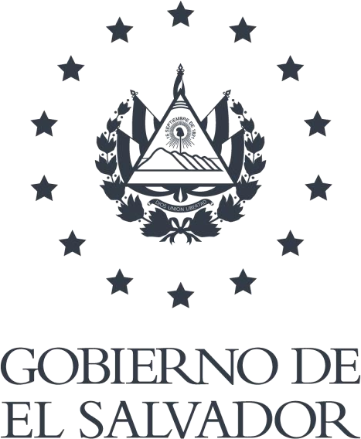
El Salvador, noviembre 2019

INFORME SOBRE LOS FEMINICIDIOS O LOS ASESINATOS DE MUJERES POR RAZÓN DE GÉNERO
El Salvador presenta el Informe sobre los feminicidios o los asesinatos de mujeres por razón de género en respuesta a la solicitud recibida de la Relatora Especial sobre la violencia contra la mujer, sus causas y consecuencias.
a) La existencia o progreso en la creación de un observatorio de feminicidio nacional y/o un observatorio sobre la violencia contra la mujer.
El Estado Salvadoreño cuenta con el Sistema Nacional de Datos, Estadísticas e Información de Violencia contra las Mujeres, en cumplimiento a los Art. 30 y 31 de la Ley Especial Integral para una Vida libre de Violencia para las Mujeres (LEIV)1. Este sistema es una herramienta de gestión de información sobre violencia contra las mujeres que permite disponer de una base de datos compartida sobre los tipos de violencia en el país. Las instituciones que proporcionan información son las siguientes: Ministerio de Justicia y Seguridad Pública (MJSP), Procuraduría General de la República (PGR), Fiscalía General de la República (FGR), Corte Suprema de Justicia (CSJ), Ministerio de Salud (MINSAL), Ministerio de Economía (MINEC), Ministerio de Trabajo y Previsión Social (MTPS), Policía Nacional Civil (PNC) e instituciones que brindan atención a mujeres que enfrentan violencia.
Otros avances al respecto son:
El MJSP ha presentado tres Informes sobre Hechos de Violencia contra las Mujeres, correspondientes a los años 2015, 2016-2017, y 2018.
La Dirección General de Estadística y Censos (DIGESTYC) ha creado el Observatorio de Estadísticas de Género2, que tiene como finalidad presentar y difundir información estadística oportuna que permita visibilizar la situación, posición y condición de las mujeres salvadoreñas con respecto a los hombres; entre la información que se ha incluido se encuentra el módulo que aloja el Sistema Nacional de Datos, Estadísticas e Información de Violencia contra las Mujeres3.
La Gerencia de Estadísticas de Género de la DIGESTYC, en noviembre de 2017, realizó la presentación de los resultados de la Encuesta Nacional de Violencia contra la Mujer, El Salvador 20174, la cual tuvo como objetivo medir el patrón de violencia contra las mujeres a lo largo de su vida y en los últimos 12 meses previos a la encuesta, tanto en los ámbitos privado y público. Esta encuesta será realizada nuevamente en el próximo quinquenio.
En el segundo semestre del 2019, se realizó el levantamiento de la Encuesta de Violencia Sexual en contra de Mujeres y Niñas. La cual incluirá los temas de violencia sexual, violencia obstétrica,
1 Asamblea Legislativa de El Salvador. Decreto Legislativo No. 520, 25 de noviembre de 2010. Disponible en: https://www.asamblea.gob.sv/decretos/details/483 2DIGESTYC. Observatorio de Estadísticas de Género. Disponible en: http://aplicaciones.digestyc.gob.sv/observatorio.genero/ 3 DIGESTYC. Sistema Nacional de Datos, Estadísticas e Información de Violencia contra las Mujeres. Disponible en: http://aplicaciones.digestyc.gob.sv/observatorio.genero/informe_violencia/index.aspx 4DIGESTYC. Encuesta Nacional de Violencia contra la Mujer, El Salvador 2017. Disponible en: http://aplicaciones.digestyc.gob.sv/observatorio.genero/eviolencia2018/index.aspx

tentativa de feminicidio, entre otros. Está orientada a población de mujeres y niñas de 15 años y más, con cobertura a nivel nacional y departamental, con información urbana y rural.
El ISDEMU, en el marco del Proyecto B.A.1. Prevención de la violencia contra las mujeres en Centroamérica y con el apoyo de ONU Mujeres, realizó el estudio El Feminicidio en El Salvador: Obstáculos para el acceso a la justicia5, con la finalidad de identificar las principales dificultades y limitaciones para lograr el acceso a la justicia en casos de muertes violentas de mujeres.
El ISDEMU, en coordinación con el Banco Central de Reserva y ONU Mujeres se encuentra en la elaboración del Estudio sobre El Costo de la Violencia contra las Mujeres. Esta Investigación se centrará en las siguientes formas de violencia definidas por la LEIV: Violencia Sexual, Violencia Feminicida, Violencia Física y Violencia Psicológica y Emocional.Uno de los insumos contemplados para el estudio es la Encuesta Nacional de Violencia contra la Mujer, El Salvador 2017.
Los estudios antes mencionados se enmarcan en el cumplimiento a la LEIV, en el Art. 17, el cual dispone el desarrollo estudios e investigaciones sobre la violencia contra las mujeres a nivel nacional; y el Art. 28, establece que el ISDEMU promoverá la formación especializada, sensibilización e investigación en los colegios profesionales, entidades de desarrollo científico, universidades y organizaciones no gubernamentales [...], y velará para que los colectivos, facilitadores e investigadores desarrollen los procesos de manera eficaz y por personas que por su trayectoria, garanticen conocimientos y valores coherentes con los objetivos de esta ley.
El ISDEMU por mandato de Ley, mencionado anteriormente, prepara todos los años el Informe sobre el Estado y Situación de la Violencia contra las Mujeres en El Salvador6, que da cuenta de los avances en la implementación de la LEIV, haciendo también un análisis del estado y situación de la violencia contra las mujeres.
A partir de 2018, se ha iniciado un proceso de fortalecimiento en la generación de información consensuada por la Mesa Técnica de Conciliación de Cifras de Homicidios Dolosos (FGR, PNC e IML), al cual el ISDEMU contribuye a través del Proyecto de Cooperación Triangular entre El Salvador, Perú y España para institucionalizar un sistema de información que contribuya al análisis cualitativo y cuantitativo del fenómeno de la Violencia Feminicida en El Salvador. Como resultado de este proceso se cuenta con una propuesta de Registro Único de Violencia Feminicida en El Salvador.
b) La existencia de datos administrativos sobre los asesinatos de mujeres por razón de género de los últimos tres años (2016-2019), desglosado de la siguiente manera: i) Número de mujeres asesinadas por sus parejas (es decir, en función de la relación entre la víctima y el perpetrador, el número de mujeres asesinadas por sus parejas/ex parejas, esposo/ex esposo, etc.); ii) Número de asesinatos cometidos por miembros de la familia u otros asesinatos por personas no relacionadas, pero en razón de género o con un motivo sexual; iii) Otros feminicidios.
5ISDEMU. El Feminicidio en El Salvador: Obstáculos para el acceso a la justicia. El Salvador, 2015. Disponible en: http://www.isdemu.gob.sv/index.php?option=com_phocadownload&view=category&id=199%3Ainvestigaciones_2015&Itemid=234&lang=es 6 ISDEMU. Informe sobre el Estado y Situación de la Violencia contra las Mujeres en El Salvador. Disponible en: https://www.transparencia.gob.sv/institutions/instituto-salvadoreno-para-el-desarrollo-de-la-mujer/documents/informes-exigidos-por-disposicion-legal

Datos administrativos sobre los asesinatos de mujeres por razón de género de los últimos tres años (2016-2018)
Año (datos desde el 2016 hasta el 2019) | Número total de asesinatos de mujeres intencionales/ homicidios7 |  |  | Número total de mujeres asesinadas por pareja íntima |  | Número total de feminicidios u homicidios de mujeres por violencia de género género8
2016 | 524 |  |  | 16 |  | 346
2017 | 469 |  |  | 17 |  | 354
2018 | 386 |  |  | 31 |  | 232
Fuente: Departamento de Estadísticas, Fiscalía General de la República.
c) Número de asesinatos de niños, desglosados por sexo, en el contexto de la violencia de género contra las mujeres.
Número de niñas víctimas del delito de Feminicidio
Grupo de edad |  | 2016 | 2017 |  | Enero- Junio 2018
0 - 12 Años |  | 5 | 1 |  | 2
Fuente: Departamento de Estadísticas, Fiscalía General de la República. d) Número de suicidios cometidos por mujeres y hombres, como resultado de la violencia de género (incluida la violencia doméstica y el abuso, el matrimonio forzado, etc.). Para el 2018, según el Informe sobre Hechos de Violencia contra las Mujeres, El Salvador 20189 del MJSP y DIGESTYC, 14 mujeres fueron inducidas o recibieron ayuda para cometer suicidio feminicida, es decir, que el victimario se valió del ejercicio previo de cualquiera de los tipos o modalidades de violencia contemplados en la LEIV u otras leyes; se aprovechó de cualquier situación de riesgo o condición física o psíquica en que se encontrare la víctima, por haber cometido contra ésta, cualquiera de los tipos o modalidades de violencia contemplados en la LEIV u otras leyes; o se aprovechó de la superioridad generada por las relaciones preexistentes entre él y la víctima.
7 La información corresponde a mujeres víctimas de muertes violentas dolosas registradas en la Mesa Técnica de Conciliación de Cifras de Homicidios Dolosos (FGR, PNC e IML). En tal sentido, los datos pueden incluir víctimas que posteriormente y de acuerdo a las investigaciones, se investiguen por el delito de Feminicidio. 8Los datos corresponden a las víctimas registradas por el delito de Feminicidio según el Artículo 45 y Artículo 46 de la LEIV y registros de SIGAP hasta el año 2017, A partir del año 2018, las víctimas de Feminicidios corresponden según datos homologados en la Mesa Técnica de Conciliación de Cifras de Homicidios Dolosos (FGR, PNC e IML), año en que se ha comenzado a homologar dichos datos. 9 MJSP - DIGESTYC. Informe sobre Hechos de Violencia contra las Mujeres, El Salvador 2018. Disponible en: http://aplicaciones.digestyc.gob.sv/observatorio.genero/informe_violencia/index.aspx

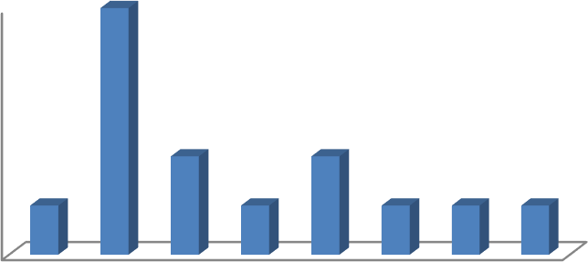
El promedio de edad de las víctimas de suicidio feminicida por inducción o ayuda es de 22 años, observándose que el porcentaje más alto de víctimas se ubica en las edades de 15 a 19 años siendo este de 35.71% (Ver Gráfico No. 1).
Gráfico No. 1. Promedio de edad de las víctimas de suicidio feminicida por inducción o ayuda. Año 2018
5 4 3 2 1 0 10 - 14 15 - 19 20 - 24 25 - 29 30 - 34 35 - 39 40 - 44 No dato
Fuente: Datos proporcionados por la Mesa Técnica de Conciliación de Cifras de Homicidios Dolosos (FGR, PNC e IML) e) Proporcionar análisis de los casos y las acciones emprendidas a este respecto, incluidas las investigaciones, enjuiciamientos y condenas de todos los casos de homicidios relacionados con el género. La Asamblea Legislativa aprobó el Decreto No. 28610para la creación de los Tribunales Especializados para una Vida Libre de Violencia y Discriminación para las Mujeres, los cuales tendrán competencia para conocer sobre los delitos establecidos en la LEIV; denuncias y avisos con base a la Ley de Violencia Intrafamiliar; seguimiento y vigilancia de medidas cautelares y de protección establecidos en la Ley Especial Integral para una Vida libre de Violencia para las Mujeres (LEIV)y la Ley de Igualdad, Equidad y Erradicación de la Discriminación contra las Mujeres (LIE); delitos de discriminación laboral y atentados relativos al derecho de igualdad. Los tribunales con sede en San Salvador, iniciaron sus funciones en junio 2017 y en enero 2018, los tribunales con sede en San Miguel y Santa Ana; con un presupuesto inicial de US$ 1,6 millones de dólares.
La FGR reporta que desde el inicio de la actividad jurisdiccional de los Juzgados Especializados para una vida libre de violencia y discriminación para las mujeres, este ente de persecución del delito, ha ingresado un número significativo de investigaciones a dicha jurisdicción, sin embargo no se tienen en este momento un número coherente de sentencias en comparación a los casos ingresados, debido a la sobresaturación que presentan los juzgados de instrucción especializados, como se puede observar a continuación:
10 Asamblea Legislativa de El Salvador. Decreto Legislativo No. 286, 25 de febrero de 2016. Disponible en: https://www.asamblea.gob.sv/decretos/details/2709

Casos ingresados, Años 2018 y 2019

